Rámcová smlouva na kvalitu
Příloha č. 1 – Specifikace požadavků
Kód | Položka | Minimální požadované specifikace | Materiál | Předpokládaný počet ks (za 15 měsíců trvání RS) | Nejmenší množství ks v jedné objednávce | Počet potisků/výšivek na 1 ks | Barevnost potisků/výšivek | Technologie potisku/výšivky | Rozměr a popis potisku/výšivky | Náhled vizualizace | Cena za 1 jednotku v Kč bez DPH | Cena na položku v Kč bez DPH
1 | Bavlněné tričko unisex (4 barevné varianty) | bavlněné tričko v barvách: černé /bílé/ process cyan /rubine red 100% min 180g/m2, odolné proti seprání do 40°C, dvojitý lem na rukávu a kolem krku; baleno po 1 ks v průhledné fólii; různé velikosti S, M, L, XL, XXL, XXXL | bavlna | 800 | 50 | 3 | černý/bílý/barevný (rubine red C/U, process cyan C/U, zelená 376 C/U, žlutá 137 C/U) | sítotisk | velikost na rameni min. 25 cm2; možnost potisku ze přední i zadní vnější strany; velikost na přední straně min. 450 cm2, velikost na zadní straně min 150 cm2 |  |  | - Kč
2 | Bavlněné tričko dámské (4 barevné varianty) | bavlněné tričko v barvách: černé / bílé/ process cyan / rubine red 100% min 180g/m2, odolné proti seprání do 40°C, dvojitý lem na rukávu a kolem krku; baleno po 1 ks v průhledné fólii; různé velikosti S, M, L, XL, XXL | bavlna | 800 | 50 | 3 | černý/bílý/barevný (rubine red C/U, process cyan C/U, zelená 376 C/U, žlutá 137 C/U) | sítotisk | velikost na rameni min. 25 cm2; možnost potisku ze přední i zadní vnější strany; velikost na přední straně min. 450 cm2, velikost na zadní straně min 150 cm2 | 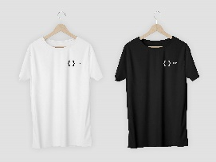 |  | - Kč
3 | Zápisník A6 (5 barevných variant*) | Zápisník velikost 9 × 14 × 1,5 cm s textilní záložkou a gumou na uzavření, gumička dle barvy desek a záložka, listy bílé/recyklované, 80 listů, linkovaný; baleno po více kusech v krabici | papír, textil, guma | 1000 | 100 | 2 | černá/bílá/barevná (rubine red C/U, process cyan C/U, zelená 376 C/U, žlutá 137 C/U) | digitální | velikost dle technického řešení; logo alespoň 2cm na výšku, šířka adekvátně; umístění: dole vpravo | 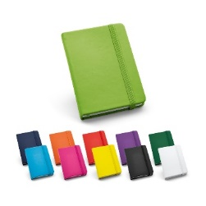 |  | - Kč
4 | Zápisník A5 (5 barevných variant*) | Zápisník velikost 14,8 x 21 × 1,5 cm s textilní záložkou a gumou na uzavření, gumička dle barvy desek a záložka, listy bílé/recyklované, 80 listů, linkovaný; baleno po více kusech v krabici | papír, textil, guma | 800 | 100 | 2 | černá/bílá/barevná (rubine red C/U, process cyan C/U, zelená 376 C/U, žlutá 137 C/U) | digitální | velikost dle technického řešení; logo alespoň 2cm na výšku, šířka adekvátně; umístění: dole vpravo |  |  | - Kč
5 | Bavlněná nákupní taška (5 barevných variant*) | Bavlněná taška přes rameno; 100 % bavlna, gramáž min 200g/m2; výška 40cm bez uší; šířka 35cm; uši v barvě tašky ve velikosti 30cm; baleno po více kusech | bavlna | 800 | 100 | 2 | černá/bílá/barevná (rubine red C/U, process cyan C/U, zelená 376 C/U, žlutá 137 C/U) | sítotisk | na obou čelních vnějších stranách; velikost potisku min. 100 cm2; umístění v horní třetině tašky |  |  | - Kč
6 | Vak na záda (5 barevných variant*) | Vak na záda, nylon, rozměry (velikost) cca 30 × 42 cm, zdvojené textilní šňůrky na ramena v barvě batohu, baleno po více kusech | nylon | 900 | 100 | 2 | černá/bílá/barevná (rubine red C/U, process cyan C/U, zelená 376 C/U, žlutá 137 C/U) | sublimace | velikost min. 100 cm2 |  |  | - Kč
7 | Sportovní ručník z mikrovlákna v obalu | Sportovní ručník z mikrovlákna min. 10%; černý ručník (kromě potisku) dle JVS UHK v ochranném váčku balený po 1 ks; min. hmotnost ručníku 200g, 70 x 140cm | mikrovlákno, další materiály (polyester) | 400 | 50 | 3 | černá/bílá/barevná (rubine red C/U, process cyan C/U, zelená 376 C/U, žlutá 137 C/U) | sítotisk | velikost min. 600 cm2; možnost potištění i z druhé strany ručníku, potisk obalu, velikost min. 20 cm2 |  |  | - Kč
8 | Deštník (5 barevných variant*) | Polyesterový deštník s automatickým otevíráním, dřevěné tělo, dřevená zahnutá rukojeť, koncovky, hrot a žebra z kovu, 8panelový, windproof, průměr nejméně 100 cm; plastový elastický obal | plast, kov | 500 | 50 | 3 | bílý | sublimace | potisk min. 250cm2, závorka bílá; možnost druhého potisku na deštníku velikost min. 150cm2 | 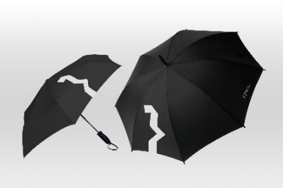 |  | - Kč
* Není-li uvedeno jinak, jsou pro dodávky dle této smlouvy požadovány všechny tyto barevné varianty: |  |  | černá rubine red process cyan zelená (376 C/U) žlutá (137 C/U) ---- dle JVS UHK |  |  |  |  |  | Celková cena za položky v Kč bez DPH |  |  | 0.00 Kč
Všechny textilie musí být vyrobeny pouze ze zdravotně nezávadných materiálů (nesmí obsahovat zakázané látky, škodlivé chemikálie, musí projít testem zdravotní nezávadnosti). Dodavatel musí být schopen vhodným způsobem prokázat zdravotní nezávadnost použitých materiálů (např. doložením certifikátu OEKO-TEX® nebo jiným vhodným způsobem).

